F02.CFG-Paths
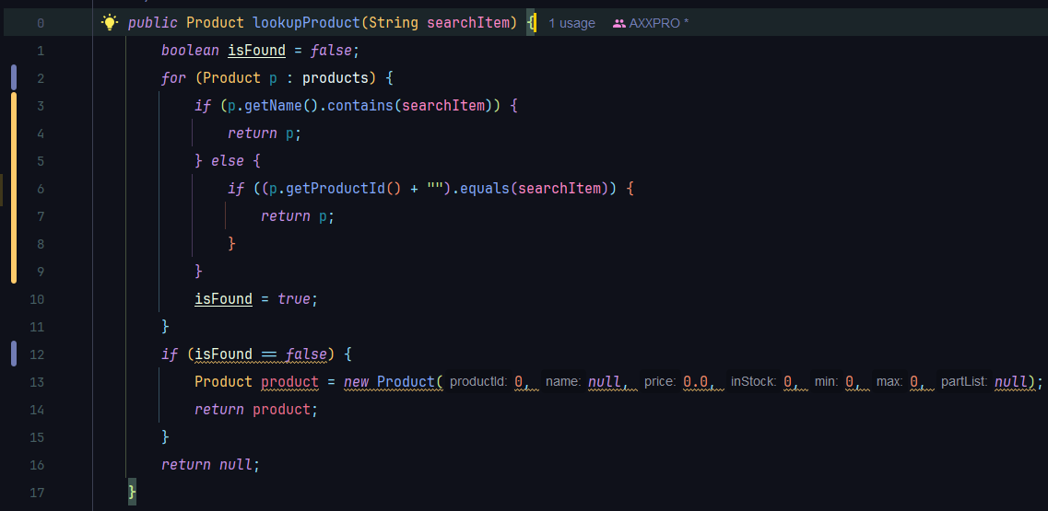
 |  | VVSS, Info Romana, 2024-2025

F02b. Cautarea unui produs dupa nume

F02. Cyclomatic Complexity (CC)

CC1 = No. of regions = |  |  | 5
CC2 = Edges - Nodes + 2 = |  |  | 15 - 12 + 2
CC3 = No. of Conditions + 1 = |  |  | 4 + 1

F02. Individual Paths

Path No. | Path
F02_P01 | 1 - 2(T) - 3(T) - 4 - 17
F02_P02 | 1 - 2(T) - 3(F) - 6(T) - 7 - 17
F02_P03 | 1 - 2(T) - 3(F) - 6(F) - 10 - 2(F) - 12(F) - 14 - 17
F02_P04 | 1 - 2(F) - 12(T) - 13 - 14 - 17
F02_P05 | 1 - 2(F) - 12(F) - 16 - 17
... | …
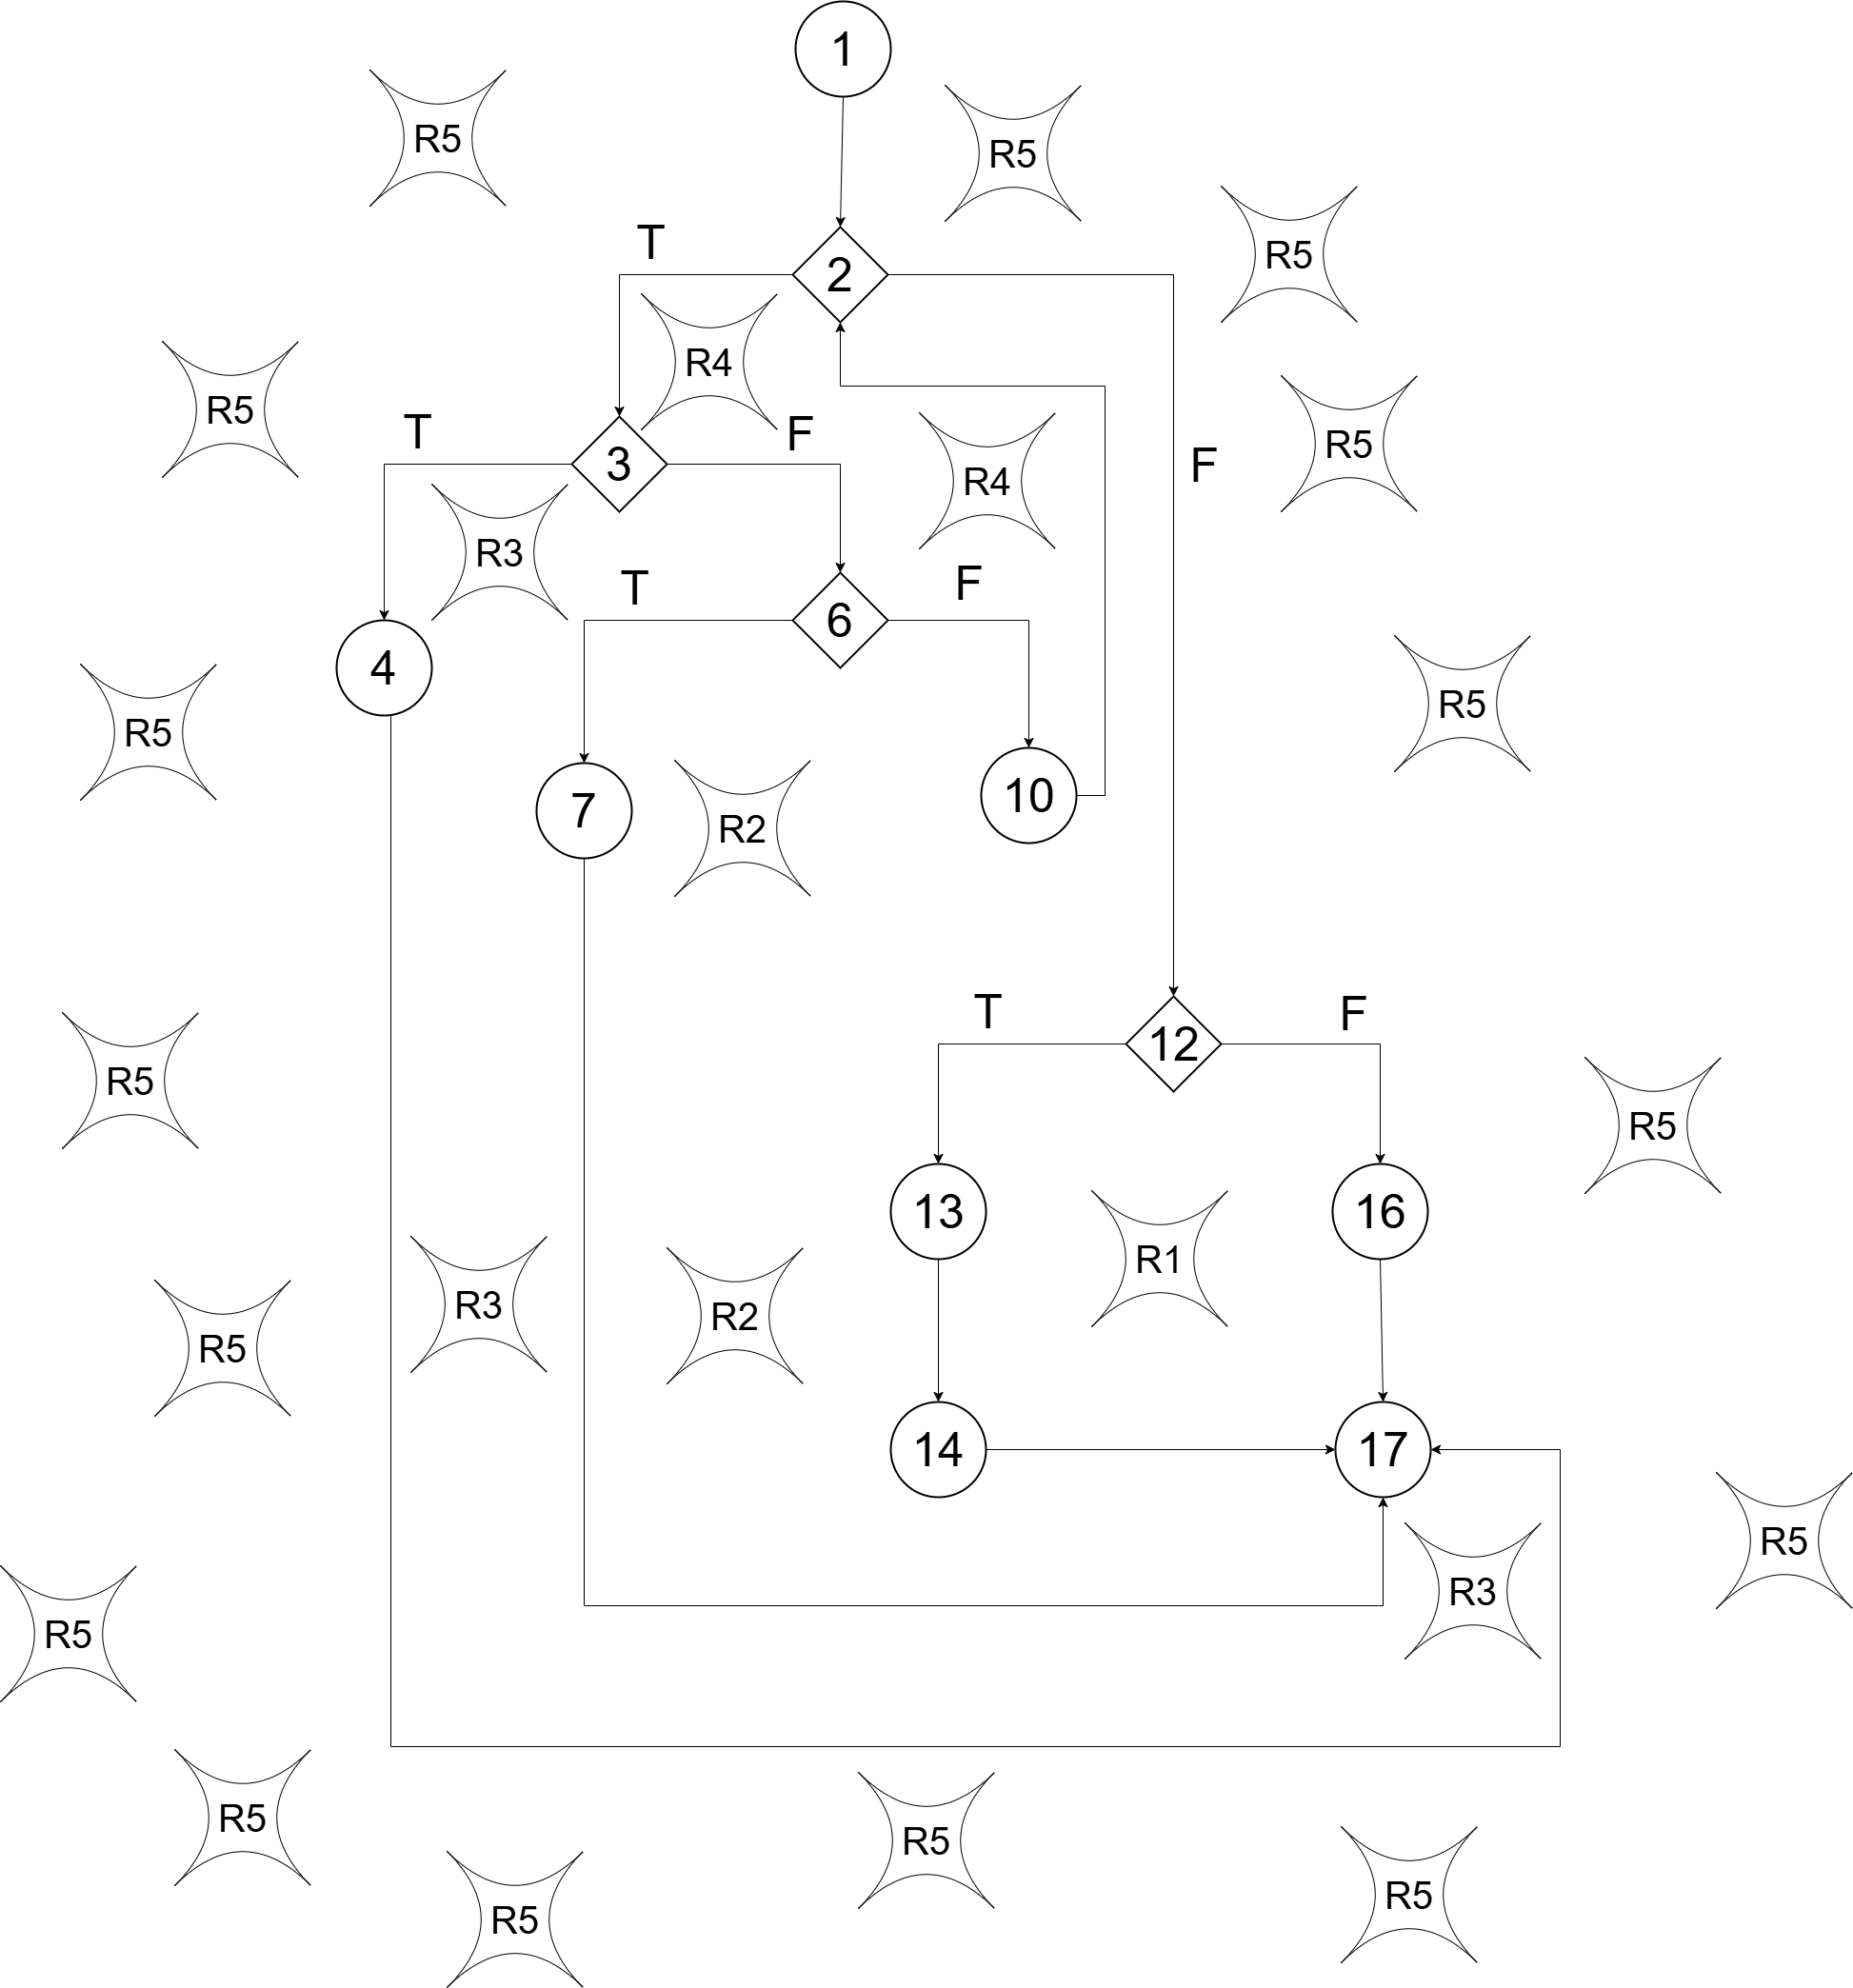

 |  | F02. Control Flow Graph (CFG)

